Planilha1
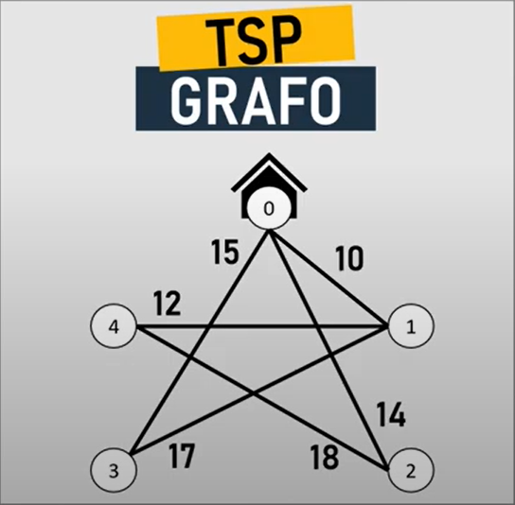
 | 0 | 1 | 2 | 3 | 4 | Grafo utilizado
0 | 999 | 10 | 14 | 15 | 999
1 | 10 | 999 | 999 | 17 | 12
2 | 14 | 999 | 999 | 999 | 18
3 | 15 | 17 | 999 | 999 | 999
4 | 999 | 12 | 18 | 999 | 999

Obs: | 999 Indica que não há arcos entre os pontos

